1
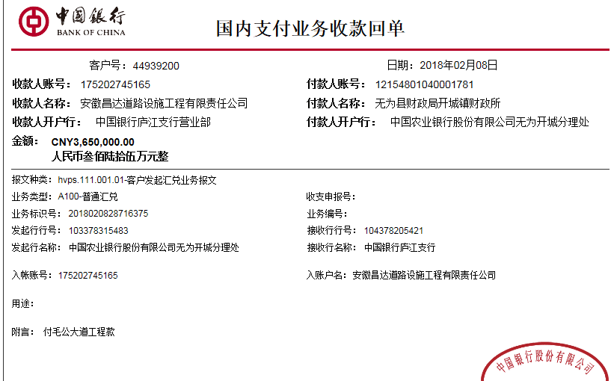
工程款支付证书 |  |  |  |  |  |  |  |  |  |  |  |  |  |  | 本次
工程名称 |  | 无为县开城镇毛公大道工程 |  |  |  |  |  |  |  |  | ERP编号 | 7560 | 档案编号 | CD2017-063 | CD2017-063 | 61 | 7560 | 无为县开城镇毛公大道工程 | 2017.6.22 | 4298133.59 | 胡银洲 | 60日历天 | 无为县 开城镇 | 芜湖公司王冬汉13855369629 | 张杏年13625556366 | 中标书、施工合同及内部承包协议（含补充）原件 | 中标
合同金额 |  | 4,298,133.59 |  | 中标 日期 | 2017.6.22 |  | 已 供 工程资料 | 中标书、施工合同及内部承包协议（含补充）原件 |  |  |  | 庐江 | 责任 单位 | 芜湖王冬汉13855369629
决算金额 |  |  |  | 竣工 日期 |  |  |  |  |  |  |  | 合肥 | 责任人 | 张杏年13625556366
序号 | 工程款到账 |  |  | 开票情况 |  | 管理费 |  | 代缴税金 | 其他扣款 |  | 预留款 |  | 实际支付
 | 日期 | 账户 | 金额 | 日期 | 金额 | 比例 | 金额 | 金额 | 金额 | 备注 | 金额 | 备注 | 户名 | 金额
1 | 2018-02-08 | 中 | 3,650,000.00 |  |  | 1.5%全扣 | 64,472.00 | 0.00 | 12,500.00 | 建造师占用费 |  |  | 张杏年 | 3,573,028.00
 |  |  |  |  |  |  |  |  |  | 建造师占用费（2017.6.22-2017.11.19）2500元/月*5月=12500

合计 |  | - | 3,650,000.00 | - | 0.00 | - | 64,472.00 | 0.00 | 12,500.00 | - | 0.00 | - | - | 3,573,028.00
本次结算 支付明细 |  | 应支付金额 |  | 3,573,028.00 |  |  |  | 实际支付金额 |  | 小写 | 3,573,028.00
 |  | 已支付金额 |  | 0.00 |  |  |  |  |  | 大写 | 叁佰伍拾柒万叁仟零贰拾捌元整
申请部门 意见 |  | 张杏年：6217886300000729779 中行无为支行 |  |  |  |  |  | 项目管理 意见 |  | 何总、朱总已同意支付（附表背面截图）。
财务初审 意见 |  |  |  |  |  |  |  | 财务审核 意见
质安初审 意见 |  |  |  |  |  |  |  | 质安稽查 意见
总经理审批 |  |  |  |  |  |  |  | 董事长审批

